5-SQL
1. Выберите всех subscribers, которые старше 35, но моложе 45 лет | SELECT * FROM Subscribers WHERE AGE BETWEEN 35 AND 45;
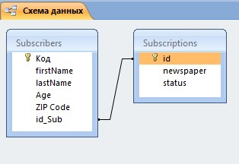
2. Напишите запрос, который вывел бы значения id всех газет из таблицы Subscribers без каких бы то ни было повторений. | SELECT DISTINCT ID FROM Subscribers;

3. Напишите запрос, который сосчитал бы число различные значения поля Newspaper в таблице subscriptions. | SELECT DISTINCT COUNT(newspaper)FROM Subscriptions;

4. Выберете subscribers с активными subscriptions из Omaha, которые моложе 35. Вывести имя и фамилию | SELECT Subscribers.firstName, Subscribers.lastName FROM Subscriptions INNER JOIN Subscribers ON Subscriptions.id = Subscribers.id WHERE (((Subscriptions.Newspaper)="Omaha") AND ((Subscriptions.Status)="Active") AND ((Subscribers.Age)<35));
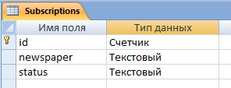
5. Вывести средний возраст людей, статус по каждой газете, на которую они подписаны, у которых активная подписка и их общий средний возраст >32.5 | SELECT Avg([Age]) AS AvgAge,newspaper,Status FROM Subscriptions INNER JOIN Subscribers ON Subscriptions.id = Subscribers.id_Sub WHERE (((Subscriptions.[Status])="Active")) GROUP BY newspaper,Status;

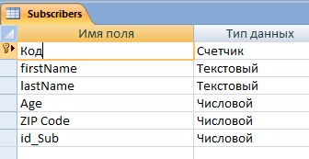
6. Отобразить фамилию подписчика, газеты на которые он\она подписаны, а также статус подписки. Важно. Выводить все газеты! Даже если нет подписок. | SELECT LastName, newspaper, Status FROM Subscribers INNER JOIN Subscriptions ON Subscribers.id= Subscriptions.id

7. Получить id и названия газет, на которые никто не подписан | SELECT DISTINCT id, newspaper FROM Subscribers LEFT JOIN Subscriptions ON Subscriptions.id = Subscribers.id_Sub;

8. Напишите команду, которая бы поместила следующие значения, в их нижеуказанном порядке, в таблицу Subscriptions: Newspaper – The Guardian, status- Active | INSERT INTO Subscriptions VALUES (11, "The Guardian", "Active");

9. Напишите команду, которая бы увеличила возраст всех подписчиков газеты Omaha на 10 лет | UPDATE (SELECT * FROM Subscriptions INNER JOIN Subscribers ON Subscriptions.id = Subscribers.id_Sub WHERE newspaper="Omaha") SET Age=Age+10

4-Bug Hunting
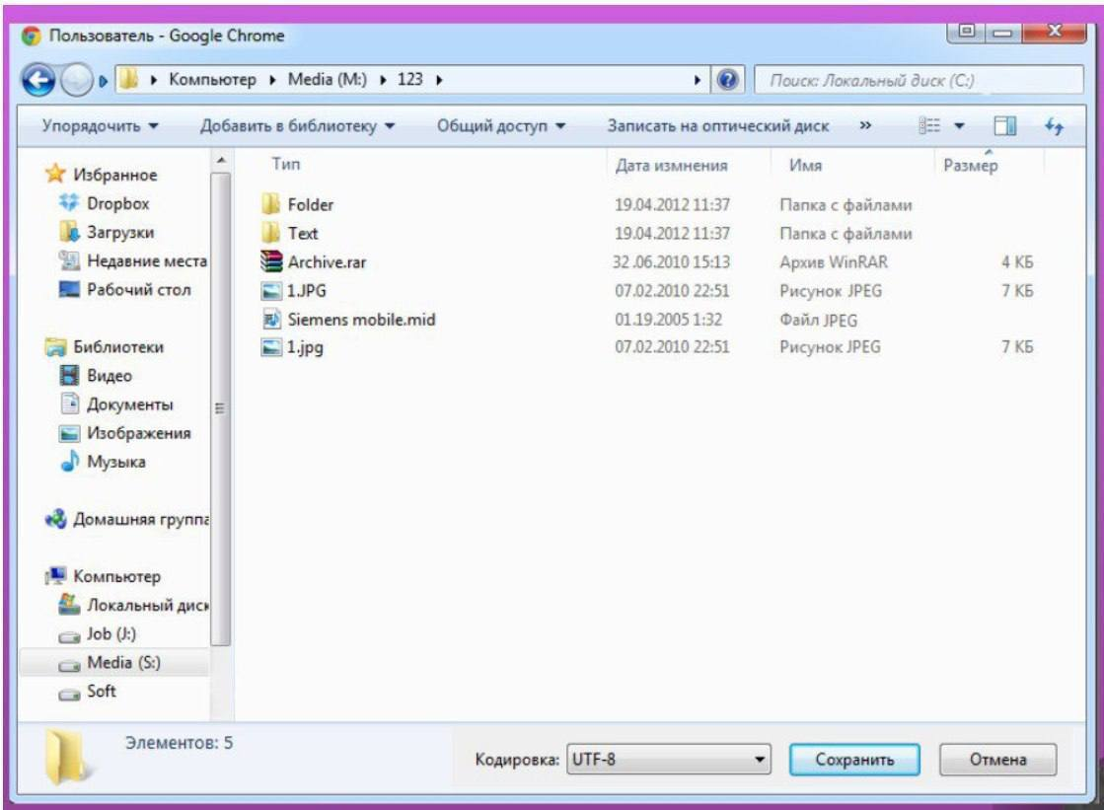
ID | Severity | Description
1 | Low | Если это окно сохранения файла из Браузера, то в заголовке окна должно быть указано наименование Cохранение
2 | Low | В строке поиска должно быть написано "Поиск: 123"
3 | Low | Перепутаны наименования столбцов Тип и Имя
4 | Low | В наименовании столбца Дата изменения допущена ошибка. Пропуск буквы "и"
5 | High | Два изображения не может иметь одинаковое наименование. Одно из изображений иметь наименование 1.JPG (2)
6 | High | Не указан размер файла Siemens mobile.mid в столбце Размер
7 | High | Файл Siemens mobile.mid в столбце Тип должно иметь подпись "Файл MIDI", а не Рисунок JPEG
8 | High | Файл 1.JPG в столбце Тип должно иметь подпись "Рисунок JPG", а не Рисунок JPEG.
9 | Medium | У фалйа Siemens mobile.mid в столбце Дата изменения указан месяц 19
10 | Medium | У фалйа Archive.rar в столбце Дата изменения указанно число 32
11 | High | Не хватает строки Имя файла для ввода наименования файла перед сохранением
12 | High | Не хватает строки Тип Файла для выбора типа файла перед сохранением
13 | High | В строке состояния количество элементов в папке указано меньше. Должно быть 6
14 | Medium | Диск Soft не иммет буквы диска
15 | Low | В полосе прокрутки в панели навигации нет необходимости, все элементы отображены
16 | High | В панели навигации Буква лиска Media Должна быть (M:)
17 | Medium | В панели инструментов должно быть только Упорядочить и Новая папка
18 | Low | Выпадающего списка Кодировка не должно быть

3-API
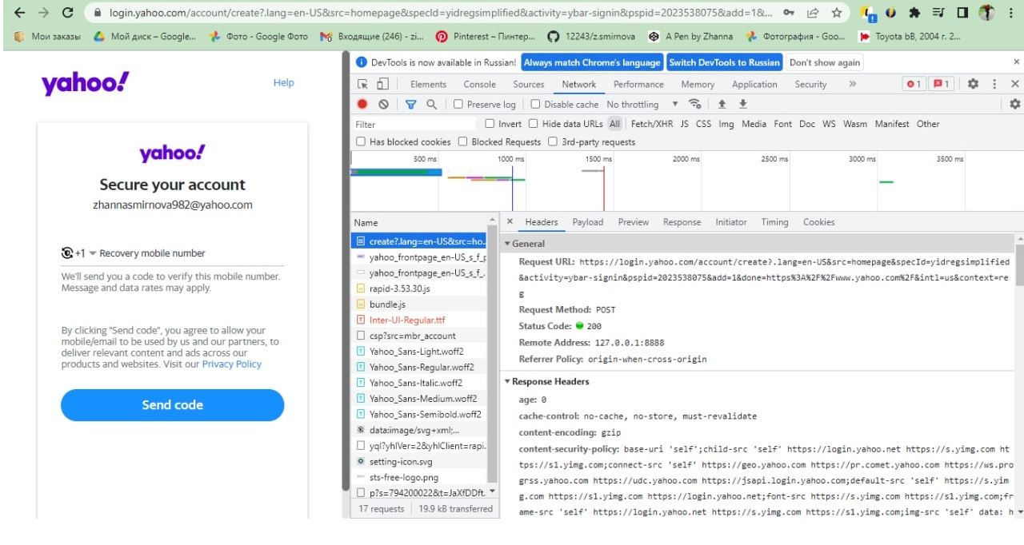

1-Smoke
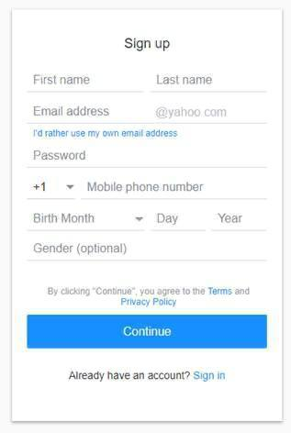
ID | Description | Priority | Status
1 | Ввести в поле символы латинского алфавита | High | passed
2 | Ввести в поле символы русского алфавита | High | passed
3 | Ввести в поле цифры | High | passed
4 | Вcтавить в поле скопированный текст | Medium | passed
5 | Удаление введенных данных | High | passed
6 | Редактирование введенных данных. | High | passed
7 | Заполнить все обязательные поля валидными данными,клик по кнопке Continue | High | passed
8 | Оставить все поля пустыми. Нажать Продолжить | High | passed
9 | Открытие списка месяцев в поле Birth Month | High | passed
10 | Открытие списка кодов телефона стран | High | passed
11 | Переключение между полями с помощью Tab | Low | passed
12 | Клик по ссылке Terms | Low | passed
13 | Клик по ссылке Privacy Policy | Low | passed
14 | Клик по ссылке Sign in | Low | passed
15 | Check sign in link if user has already account | High | passed
16 | Signing up with new Yahoo email address | High | passed
17 | Signing up with NOT Yahoo email address | High | passed
18 | Регистрация с незаполненым обязательным полем | High | passed

